Sheet1
工作服定点采购报价单
序号 | 物品名称 | 款式图 | 规格 | 单位 | 单价（元） | 面料技术参数
1 | 男护士服夏装 |  | S-4XL | 件 |  | 夏装面料 1、成分：吸湿排汗亚光纤维(84±1)%；高织精梳棉(15±1)%；导电纱1%； 2、PH：4.0～8.5 3、水洗变化率：±2% 4、甲醛：≤75mg/kg 5、耐水色牢度：≥4级 6、耐酸汗渍色牢度：≥4级 7、耐碱汗渍色牢度：≥4级 8、起毛起球：≥4级 9、透气率变异系数：≤2.6% 10、单位面积质量：(210±5)kg/m2 11、撕破强力（N）：经向≥36；纬向≥20.5； 12、可萃取重金属含量：无 13、绣袖章，袋布做防水处理
2 | 男护士裤夏装 |  | S-4XL | 条
3 | 男长款护士服夏装 |  | S-4XL | 件
4 | 女护士服夏装 |  | S-4XL | 件
5 | 女护士裤夏装 |  | S-4XL | 条
6 | 女长款护士服夏装 |  | S-4XL | 件
7 | 孕妇夏装 |  | L-4XL | 件
8 | 孕妇夏裤 |  | L-4XL | 条
9 | 男护士服冬装 |  | S-4XL | 件 |  | 冬装面料： 1、成分：新材料纤维(93±1)%；精梳棉(7±1)%（含微量导电结构纤维）； 2、PH：4.0～8.5 3、水洗变化率：±2% 4、甲醛：≤75mg/kg 5、耐水色牢度：≥4级 6、耐酸汗渍色牢度：≥4级 7、耐碱汗渍色牢度：≥4级 8、起毛起球：≥4级 9、透气率变异系数：≤2.6% 10、单位面积质量：(225±3)kg/m2 11、撕破强力（N）：经向≥36；纬向≥20.5； 12、可萃取重金属含量：无 13、绣袖章，袋布做防水处理
10 | 男护士裤冬装 |  | S-4XL | 条
11 | 男长款护士服冬装 |  | S-4XL | 件
12 | 女护士服冬装 |  | S-4XL | 件
13 | 女护士裤冬装 |  | S-4XL | 条
14 | 女长款护士服冬装 |  | S-4XL | 件
15 | 孕妇冬装 |  | L-4XL | 件
16 | 孕妇冬裤 |  | L-4XL | 条
17 | 绒衣 |  | M-4XL | 件 |  | 1、成分：第一面，长绒复合摇粒绒；第二面：三秒速热珊瑚绒，两面可穿。 2、面料：透气、耐磨、保暖、超轻，防静电对肌肤无伤害，工装板型简洁口袋。 3、材质：毛纱，金属丝刷拉绒，克重：370克。 4、所提供的产品质量应符合国家质量标准。
18 | 毛衣 |  | S-4XL | 件 |  | 1、毛衣成分：30%羊毛，70%涤纶。内里层是65%棉35%聚酯纤维 2、羊毛：支数为2/48NM支或以上支数，羊毛长度80mm以上；要求手感柔软，柔韧度优；采用66支或以上支数的羊毛，需达到48支的纱线。 3、毛条：48支防缩加捻毛条。增加丝线的强力和耐摩擦性能，减少起毛和断头，提高织 物的牢度。 4、纱线：2/48NM国标纱线。48NM双支纱线，要求毛衣质地紧密，手感厚实。 5、色牢度：3.5-4级。 6、强度：纱线强度1.25（N）。 7、执行标准：符合FZ/T 73018-2012国家纺织品行业标准。
19 | 毛衣背心 |  | S-4XL | 件
20 | 护士鞋 |  | 女式34码~42码， 男式38~46码， 并有半码设计 | 双 |  | 1、鞋面：优质纳帕头层白色光面头层小牛软皮，质地柔韧，车缝部分以40番白色珠光尼龙线，每英寸10针，牛皮厚度平均1.6mm~1.7mm。 2、内里：为天然头层猪皮，网布内里，耐脏、吸汗、防臭、抗菌、不褪色，透气性能良好。 3、鞋垫：6mm天然乳胶外贴猪皮垫面，脚弓处贴合半月形海面，有足够的弹性对足弓部位起到有效支撑，符合减压原理，并且吸汗、防臭、抗菌、透气。 4、鞋底：弹性气垫EVA船形底台，高度4.0+0.5cm，止滑刻纹，复合橡胶材质，弹性佳，耐磨，止滑，静音，鞋底跟加装高弹性树脂重量轻。 5、感官质量：整鞋平整、平服、平稳、对称、色泽一致；鞋帮、鞋里、鞋底、鞋跟等部位无明显缺陷；缝线针码均匀、线道整齐，无跳线、断线、翻线、开线、并线、重针及缝线越轨等。相同部位的尺寸偏差在标准范围内。 6、物理机械性能：耐折不少于4万次，折后帮面无裂面、分层，新裂纹不超过3处；外底耐磨性能，磨痕长度不大于15mm；帮底剥离强度，不小于40N/cm。 7、耐黄变性能：耐黄变等级达4级或以上。 8、胶水：采用环保胶水，减少有毒有害气体。 9、DIN磨耗量255mm³。
21 | 头花 |  |  | 个 |  | 1、防滑型弹簧夹，纯钢制作，平均厚度为1mm。 2、头花采用优质缎带以及高粘性胶水制成。 3、细网。
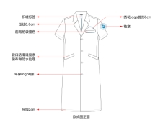
22 | 男医生服夏装 |  | S-4XL | 件 |  | 夏装面料
 |  |  |  |  |  | 1、成分；聚酯纤维(99)%；导电丝（1%）；
 |  |  |  |  |  | 2、PH：4.0～8.5
 |  |  |  |  |  | 3、水洗变化率：±1%
 |  |  |  |  |  | 4、甲醛：≤75mg/kg
 |  |  |  |  |  | 5、耐水色牢度：≥4级
 |  |  |  |  |  | 6、耐酸汗渍色牢度：≥4级
 |  |  |  |  |  | 7、耐碱汗渍色牢度：≥4级
 |  |  |  |  |  | 8、起毛起球：≥4级
 |  |  |  |  |  | 9、透气率变异系数：≤2.6%
 |  |  |  |  |  | 10、单位面积质量：(180±2)kg/m2
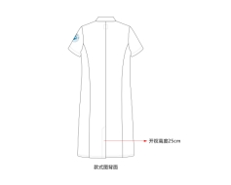
 |  |  |  |  |  | 11、勾丝：纵向≥4级，横向≥4-5级
 |  |  |  |  |  | 12、撕破强力（N）：经向≥36；纬向≥20.5；
 |  |  |  |  |  | 13、可萃取重金属含量：无
 |  |  |  |  |  | 14、袋口防滑硅胶条，袋布做防水处理，后中做织卖标签，内里增加双唇袋及撞色滚条包边，前胸挖袋做撞色处理。
 |  |  |  |  |  | 15、绣袖章，袋布做防水处理

23 | 男医生服冬装 |  | S-4XL | 件 |  | 冬装面料
 |  |  |  |  |  | 1、成分：聚酯纤维(93±1)%；精梳棉(7±1)%
 |  |  |  |  |  | 2、PH：4.0～8.5
 |  |  |  |  |  | 3、水洗变化率：±2%
 |  |  |  |  |  | 4、甲醛：≤75mg/kg
 |  |  |  |  |  | 5、耐水色牢度：≥4级
 |  |  |  |  |  | 6、耐酸汗渍色牢度：≥4级
 |  |  |  |  |  | 7、耐碱汗渍色牢度：≥4级
 |  |  |  |  |  | 8、起毛起球：≥4级
 |  |  |  |  |  | 9、透气率变异系数：≤2.6%
 |  |  |  |  |  | 10、单位面积质量：(225±3)kg/m2
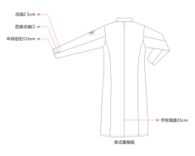
 |  |  |  |  |  | 11、勾丝：纵向≥3-4级，横向≥4级
 |  |  |  |  |  | 12、撕破强力（N）：经向≥36；纬向≥20.5；
 |  |  |  |  |  | 13、可萃取重金属含量：无
 |  |  |  |  |  | 14、袋口防滑硅胶条，袋布做防水处理，后中做织卖标签，内里增加双唇袋及撞色滚条包边，前胸挖袋做撞色处理。
 |  |  |  |  |  | 15、袋口防滑硅胶条，袋布做防水处理，后中做织卖标签，内里增加双唇袋及撞色滚条包边，前胸挖袋做撞色处理。
 |  |  |  |  |  | 16、绣袖章，袋布做防水处理

24 | 女医生服夏装 |  | S-4XL | 件 |  | 夏装面料
 |  |  |  |  |  | 1、成分：聚酯纤维(99)%；导电丝（1%）；
 |  |  |  |  |  | 2、PH：4.0～8.5
 |  |  |  |  |  | 3、水洗变化率：±1%
 |  |  |  |  |  | 4、甲醛：≤75mg/kg
 |  |  |  |  |  | 5、耐水色牢度：≥4级
 |  |  |  |  |  | 6、耐酸汗渍色牢度：≥4级
 |  |  |  |  |  | 7、耐碱汗渍色牢度：≥4级
 |  |  |  |  |  | 8、起毛起球：≥4级
 |  |  |  |  |  | 9、透气率变异系数：≤2.6%
 |  |  |  |  |  | 10、单位面积质量：(175±5)kg/m2
 |  |  |  |  |  | 11、勾丝：纵向≥4级，横向≥4-5级
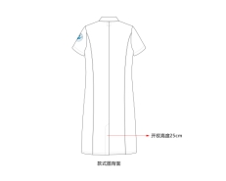
 |  |  |  |  |  | 12、撕破强力（N）：经向≥36；纬向≥20.5；
 |  |  |  |  |  | 13、可萃取重金属含量：无
 |  |  |  |  |  | 14、袋口防滑硅胶条，袋布做防水处理，后中做织卖标签，内里增加双唇袋及撞色滚条包边，前胸挖袋做撞色处理。
 |  |  |  |  |  | 15、绣袖章，袋布做防水处理

25 | 女医生服冬装 |  | S-4XL | 件 |  | 冬装面料
 |  |  |  |  |  | 1、成分：聚酯纤维(93±1)%；精梳棉(7±1)%
 |  |  |  |  |  | 2、PH：4.0～8.5
 |  |  |  |  |  | 3、水洗变化率：±1%
 |  |  |  |  |  | 4、甲醛：≤75mg/kg
 |  |  |  |  |  | 5、耐水色牢度：≥4级
 |  |  |  |  |  | 6、耐酸汗渍色牢度：≥4级
 |  |  |  |  |  | 7、耐碱汗渍色牢度：≥4级
 |  |  |  |  |  | 8、起毛起球：≥4级
 |  |  |  |  |  | 9、透气率变异系数：≤2.6%
 |  |  |  |  |  | 10、单位面积质量：(215±2)kg/m2
 |  |  |  |  |  | 11、勾丝：纵向≥4级，横向≥4-5级
 |  |  |  |  |  | 12、撕破强力（N）：经向≥36；纬向≥20.5；
 |  |  |  |  |  | 13、可萃取重金属含量：无
 |  |  |  |  |  | 14、袋口防滑硅胶条，袋布做防水处理，后中做织卖标签，内里增加双唇袋及撞色滚条包边，前胸挖袋做撞色处理。
 |  |  |  |  |  | 15、绣袖章，袋布做防水处理
26 | 120急救服夏装 | 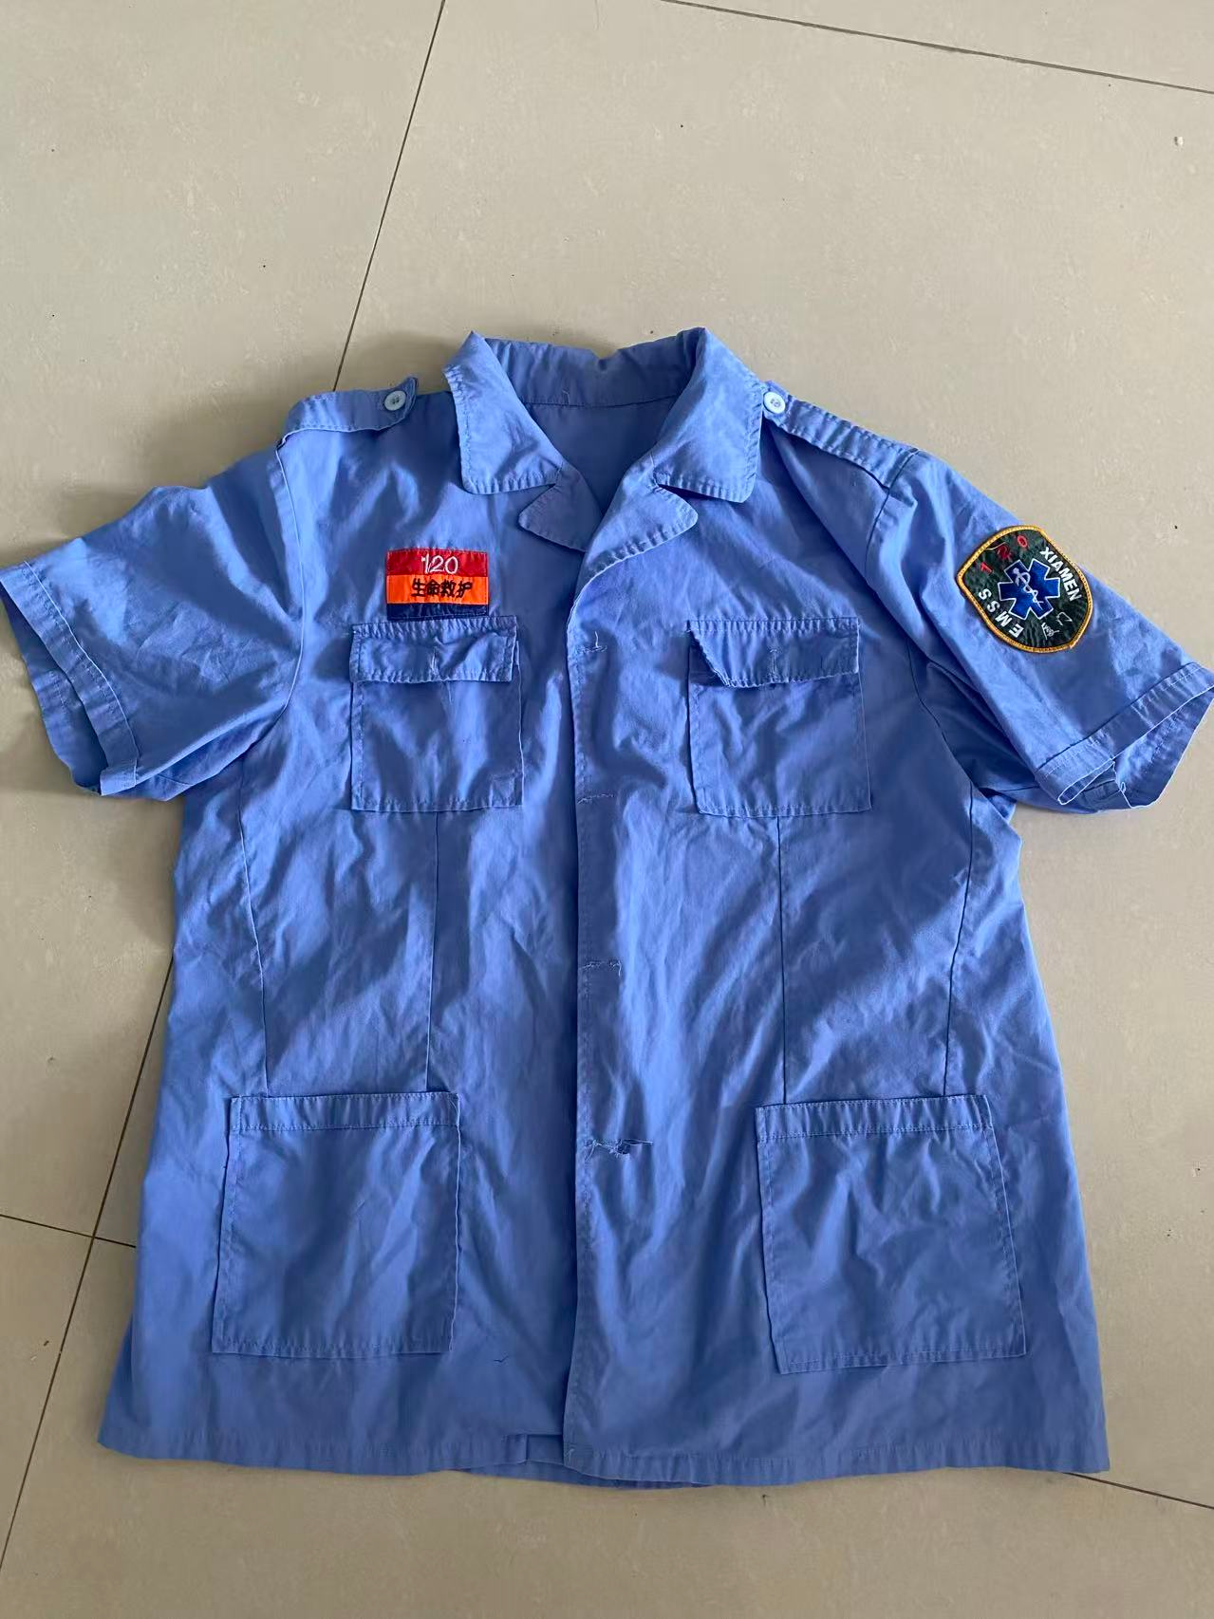 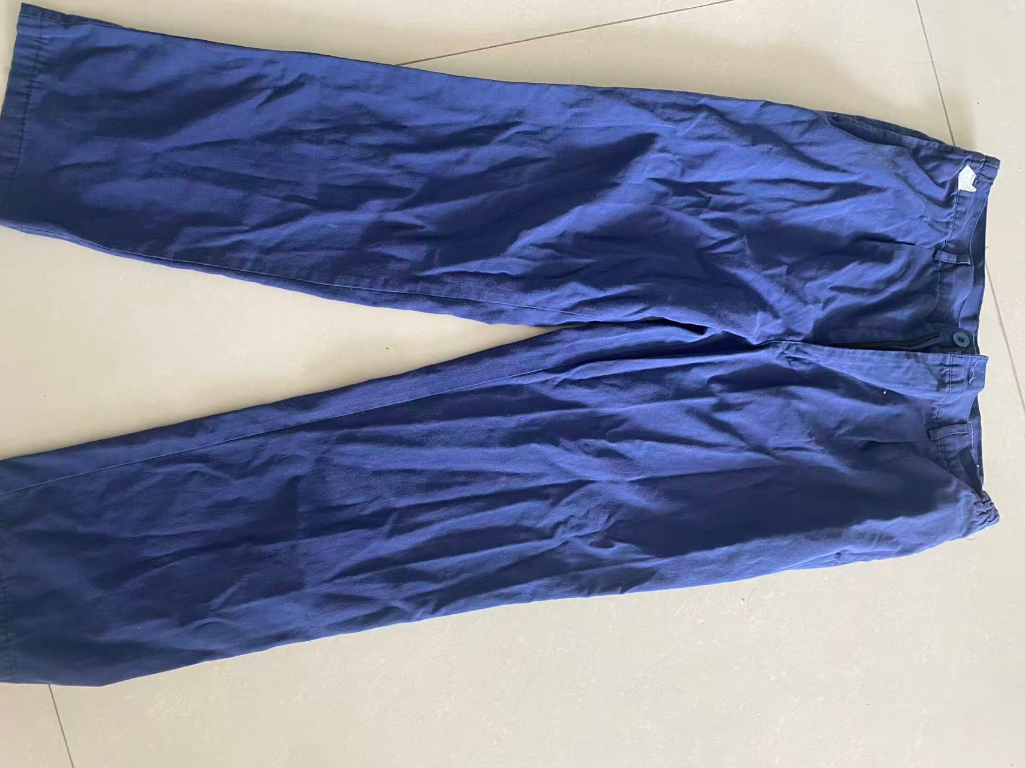 | S-4XL | 套 |  | 1、成分：65%涤 35%棉 2、克重：180g/㎡ 3、纱支：23*23 4、密度：104*61 5、特点：耐洗、耐氯漂、透气、挺括、不起球 6、反光条：高亮反光条（前后都要有） 7、标识：胸口/后背可印 120、急救、医院LOGO
27 | 120急救服冬装 |  | S-4XL | 套 |  | 1、成分：65%涤 35%棉 2、克重：220/㎡ 3、纱支：23*23 4、密度：138*71 5、特点：厚实耐磨，适合反复高温消毒 6、反光条：高亮反光条（前后都要有） 7、标识：胸口/后背可印 120、急救、医院LOGO

